Portada
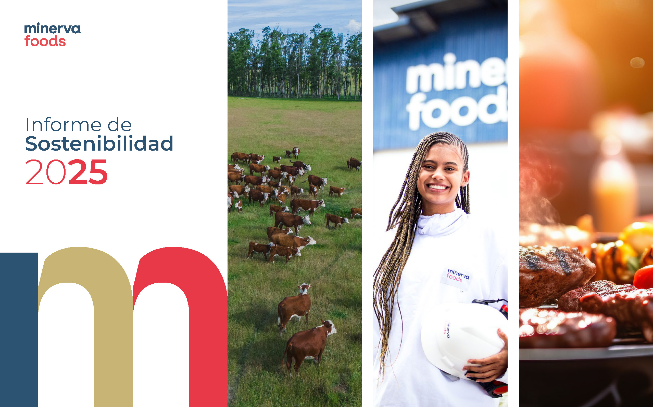

Gestión hídrica
 |  |  | Presentación | Compromiso con la Sostenibilidad | Materialidad
Ética, gestión de riesgos y cumplimiento | Presencia en el Mercado | Cambio climático | Gestión hídrica | Biodiversidad e impactos ecológicos | Abastecimiento sostenible | Salud, seguridad y bienestar de los empleados | Respeto, desarrollo y reconocimiento de las personas | Calidad e inocuidad de los alimentos | Bienestar Animal
 |  | Información adicional | SARB | Políticas | Índice GRI | Índice SASB

Gestión Hídrica

GRI 3-3 Gestión del tema material: Gestión Hídrica
Nuestra política ambiental refleja la preocupación por el consumo y la calidad del agua, y la organización forma parte del Pacto Global de la ONU. Nuestros compromisos incluyen respetar y proteger el medio ambiente y la comunidad mediante la prevención de la contaminación y la conservación de los recursos naturales, con miras a la sostenibilidad del negocio; gestionar los aspectos ambientales significativos con controles y tratamientos adecuados de sus efluentes líquidos, residuos sólidos, uso y emisión de energía y emisiones atmosféricas; cumplir con los requisitos legales, regulatorios y demás normas aplicables; y promover la mejora continua de los sistemas de gestión, procesos, productos y servicios para incrementar sus respectivos desempeños. La organización establece controles para asegurar que los impactos ambientales sean gestionados, a través de la gestión de proveedores, trazabilidad, análisis y auditorías internas, comités gerenciales para el seguimiento de los planes de acción, proyectos de adecuación y mejora, además del monitoreo de la legislación vigente, incluyendo programas de reutilización del agua en áreas no prioritarias, buenas prácticas para la reducción del consumo, grupos de trabajo (CMQ - Círculo Minerva de Calidad) y comités de agua en las unidades industriales. La organización desarrolló métodos de verificación mediante el monitoreo de sus indicadores, controles de cumplimiento legal para la legislación vigente, realización de listas de verificación del CMA (centro de monitoreo ambiental) y auditorías internas, capacitación de los equipos de Medio Ambiente en las unidades industriales, gestión de residuos, así como la implementación del sistema de gestión de acciones para cada ítem mencionado que haya presentado desviaciones, utilizando como evidencia cartas de reutilización, planilla central e informes del Centro de Monitoreo Ambiental. Las partes interesadas forman parte del contexto en el que opera la organización y deben ser considerada

Agua y Efluentes / SASB - Meat, Poultry & Dairy
 |  |  |  |  | 2025
 | FB-MP 140a.2 - Descripción de los riesgos de gestión del agua y análisis de estrategias y prácticas para mitigarlos / GRI 301-1 | Interacción con el agua como recurso compartido | La organización obtiene agua a través de tres fuentes principales: subterráneo, superficial y adquisición de terceros. Tras esta captación, el agua obtenida es tratada en estaciones de tratamiento presentes en las unidades hasta alcanzar el estándar de potabilidad requerido. Este proceso garantiza que el agua pueda ser utilizada en las etapas de producción y en otros procesos dentro de la planta. Tras su uso, el agua residual es dirigida a las estaciones de tratamiento de efluentes. Una vez sometida al tratamiento necesario, el efluente tratado es devuelto a la naturaleza, pudiendo ser liberado en cuerpos hídricos o aplicado al suelo. Según la metodología del WRI, en Brasil las unidades de Janaúba, Bagé y São Gabriel se encuentran en áreas de estrés hídrico. En LATAM, Carrasco continúa en estrés hídrico (medio-alto), Canelones ya no se encuentra en zona considerada de estrés, y Villa Mercedes pasó a ser clasificada en estrés hídrico. La organización también utiliza metodologías internas, que incluyen la evaluación del historial de lluvias y períodos de escasez, para apoyar las decisiones sobre disponibilidad hídrica. La organización desarrolla proyectos para la reducción del consumo, cuenta con sistemas de tratamiento para cumplir con los estándares legales, adopta una Política Ambiental general y monitorea indicadores de agua definidos por la dirección. En Australia, el agua es comprada a una empresa distribuidora, los residuos industriales son devueltos para tratamiento con captación de metano, y se realizan análisis quincenales de residuos industriales y aguas pluviales para el monitoreo de nutrientes e impactos ambientales.
 |  |  |  |  | 2025
 | GRI 303-2 | Gestión de los impactos relacionados con el vertido de agua | Además de seguir los lineamientos de las resoluciones CONAMA 357, 430 y 503, la empresa adopta medidas de control interno, como el automonitoreo de los parámetros a través de sus propios laboratorios o de profesionales externos con las debidas acreditaciones, además de una red especializada de proveedores altamente capacitados que nos brindan productos y servicios de consultoría, buscando siempre el mejor desempeño de los sistemas de tratamiento. Minerva Foods Australia forma parte del programa COGEN, operado por Barwon Water. Los efluentes industriales son enviados a las Lagunas Anaeróbicas de Alta Tasa (HRAL) de Barwon Water, que reciben residuos industriales de alta concentración, capturan el metano y realizan digestión anaeróbica, maximizando la generación de biometano. El biometano alimenta las unidades de cogeneración, produciendo electricidad y calor. La electricidad abastece la planta de Barwon Water, y el excedente es inyectado a la red eléctrica. El calor producido se utiliza para calentar el circuito de agua caliente, que transfiere calor a los circuitos de agua a 82 °C y 45 °C de las Lagunas Anaeróbicas de Alta Tasa (HRAL). El agua limpia y caliente es devuelta a la unidad, lo que reduce significativamente el costo de calentamiento del agua necesario para alcanzar los 82 °C requeridos para la higiene de la producción.
 |  |  | 2023 | 2024 | 2025 | Variación 24 vs 25 | Observaciones

 | 303-3 Extracción de agua | Extracción total de agua (ML) por fuente Agua dulce (sólidos disueltos totales ≤1.000 mg/L) | 14,853.62 | 18,072.79 | 25,238.17 | 39.65% | Las unidades industriales realizan la captación de agua de fuentes superficiales y/o subterráneas, siempre con la correspondiente licencia/concesión vigente ante los organismos competentes. Los volúmenes captados son monitoreados mediante control diario, garantizando la trazabilidad y el cumplimiento de los límites autorizados. Tras la captación, el agua es sometida a tratamiento hasta alcanzar el estándar de potabilidad y, luego, es distribuida para satisfacer las demandas de la planta.
 |  | Extracción de agua proveniente de fuentes superficiales | 13,353.35 | 16,293.36 | 17,132.65 | 5.15%
 |  | Extracción de agua proveniente de fuentes subterráneas | 3,768.93 | 3,440.83 | 7,260.55 | 111.01%
 |  | Extracción de agua proveniente de terceros | 950.51 | 855.03 | 844.97 | -1.18%
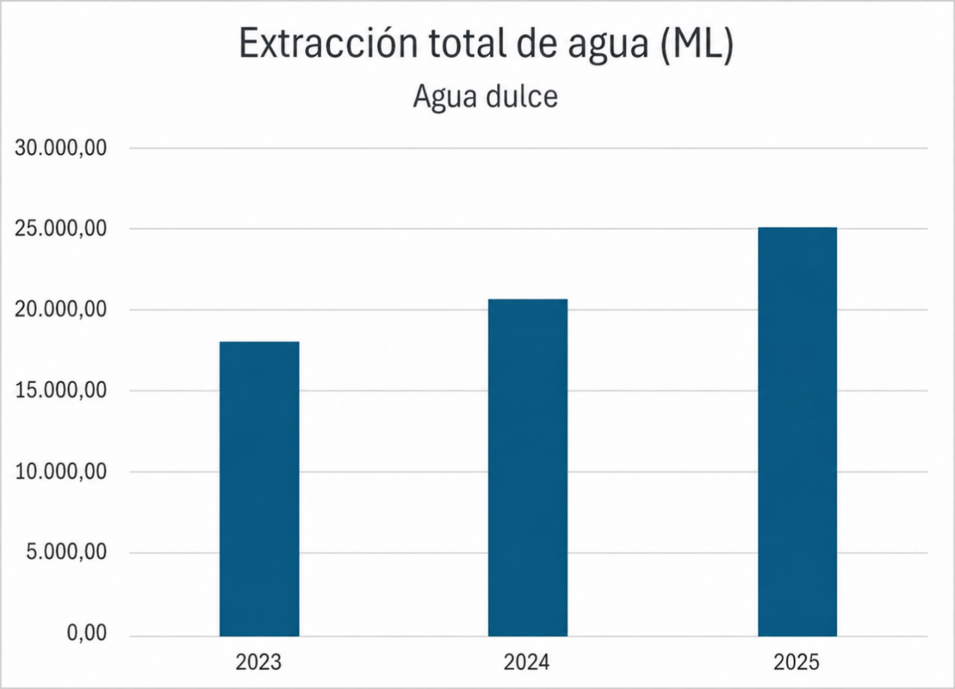

 |  |  | 2023 | 2024 | 2025 | Variación 24 vs 25 | Observaciones
 | 303-3 Extracción de agua | Extracción total de agua (ML) en áreas con estrés hídrico Agua dulce (sólidos disueltos totales ≤1.000 mg/L) | 614.92 | 1,802.24 | 2,764.68 | 53.40%
 |  | Extracción de agua en áreas de estrés hídrico proveniente de fuentes superficiales | 143.10 | 1,236.10 | 1,611.80 | 30.39%
 |  | Extracción de agua en áreas de estrés hídrico proveniente de fuentes subterráneas | 471.81 | 564.19 | 1,152.03 | 104.19%
 |  | Extracción de agua en áreas de estrés hídrico proveniente de terceros | - | 1.96 | 0.85 | -56.59%

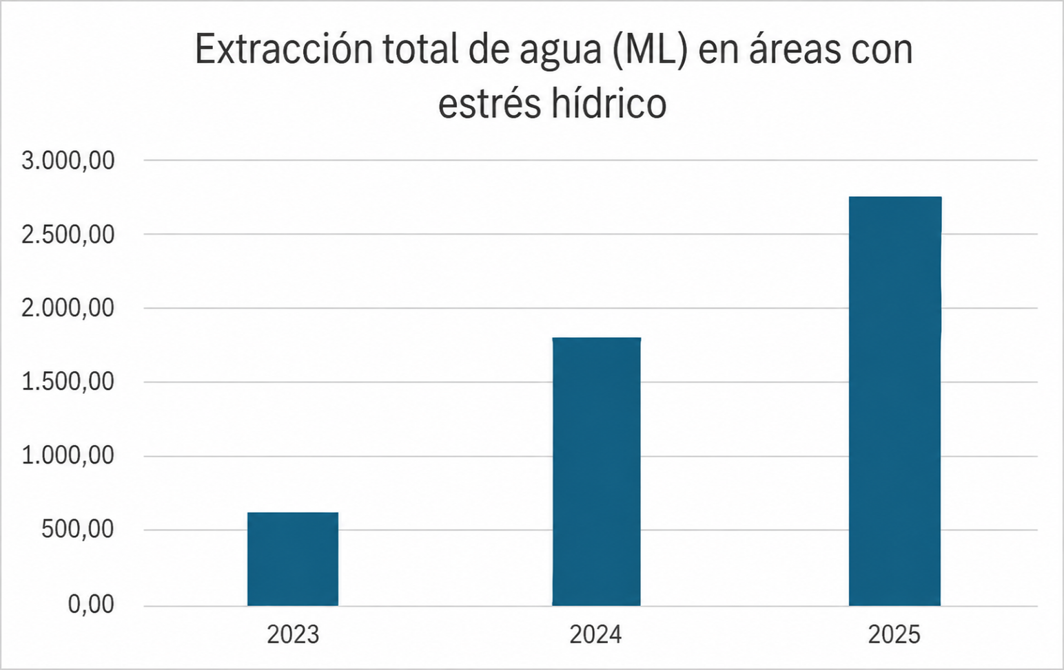

 |  |  | 2023 | 2024 | 2025 | Variación 24 vs 25 | Observaciones
 | 303-3 Extracción de agua / FB-MP 140a.1 - (1) Agua total extraída | Extracción total de agua (ML) - Argentina por fuente Agua dulce (sólidos disueltos totales ≤1.000 mg/L) | 5,318.95 | 5,509.22 | 4,697.35 | -14.74%
 |  | Extracción de agua proveniente de fuentes superficiales | 4,023.31 | 4,892.45 | 3,127.25 | -36.08%
 |  | Extracción de agua proveniente de fuentes subterráneas | 1,295.64 | 616.77 | 1,570.10 | 154.57%
 |  | Extracción de agua proveniente de terceros | 0.00 | 0.00 | 0.00 | 0.00%
 |  | Extracción total de agua (ML) - Australia por fuente Agua dulce (sólidos disueltos totales ≤1.000 mg/L) | 568.56 | 516.53 | 502.58 | -2.70%
 |  | Extracción de agua proveniente de fuentes superficiales | 0.00 | 0.00 | 0.00 | 0.00%
 |  | Extracción de agua proveniente de fuentes subterráneas | 49.88 | 1.82 | 0.00 | -100.00%
 |  | Extracción de agua proveniente de terceros | 518.68 | 514.72 | 502.58 | -2.36%
 |  | Extracción total de agua (ML) - Brasil por fuente Agua dulce (sólidos disueltos totales ≤1.000 mg/L) | 7,652.95 | 9,757.98 | 15,146.96 | 55.23%
 |  | Extracción de agua proveniente de fuentes superficiales | 6,256.55 | 7,517.61 | 10,090.33 | 34.22%
 |  | Extracción de agua proveniente de fuentes subterráneas | 1,394.00 | 2,237.16 | 5,055.78 | 125.99%
 |  | Extracción de agua proveniente de terceros | 2.40 | 3.21 | 0.85 | -73.54%
 |  | Extracción total de agua (ML) - Chile por fuente Agua dulce (sólidos disueltos totales ≤1.000 mg/L) | - | - | 79.57 | -
 |  | Extracción de agua proveniente de fuentes superficiales | - | - | 0.00 | -
 |  | Extracción de agua proveniente de fuentes subterráneas | - | - | 0.00 | -
 |  | Extracción de agua proveniente de terceros | - | - | 79.57 | -
 |  | Extracción total de agua (ML) - Colombia por fuente Agua dulce (sólidos disueltos totales ≤1.000 mg/L) | 487 | 624.33 | 551.09 | -11.73%
 |  | Extracción de agua proveniente de fuentes superficiales | 221.13 | 288.25 | 289.35 | 0.38%
 |  | Extracción de agua proveniente de fuentes subterráneas | - | - | 0.00 | -
 |  | Extracción de agua proveniente de terceros | 265.66 | 336.08 | 261.74 | -22.12%
 |  | Extracción total de agua (ML) - Paraguay por fuente Agua dulce (sólidos disueltos totales ≤1.000 mg/L) | 1,840.76 | 2,142.58 | 2,270.47 | 5.97%
 |  | Extracción de agua proveniente de fuentes superficiales | 827.98 | 1,557.51 | 1,635.80 | 5.03%
 |  | Extracción de agua proveniente de fuentes subterráneas | 1,012.77 | 585.07 | 634.67 | 8.48%
 |  | Extracción de agua proveniente de terceros | - | - | - | -
 |  | Extracción total de agua (ML) - Uruguay por fuente Agua dulce (sólidos disueltos totales ≤1.000 mg/L) | 2,204.79 | 2,038.57 | 1,990.15 | -2.38%
 |  | Extracción de agua proveniente de fuentes superficiales | 2,024.38 | 2,037.54 | 1,989.92 | -2.34%
 |  | Extracción de agua proveniente de fuentes subterráneas | 16.64 | - | 0.00 | -
 |  | Extracción de agua proveniente de terceros | 163.77 | 1.03 | 0.23 | -77.63%
 |  |  | 2023 | 2024 | 2025 | Variación 24 vs 25 | Observaciones
 | GRI 303-4 Vertido de agua | Vertido total de agua (ML) por fuente | 13,907.35 | 17,071.96 | 20,806.85 | 21.88%
 |  | Vertido de agua superficial | 10,469.97 | 15,222.05 | 13,747.84 | -9.68%
 |  | Vertido de agua subterránea | 0 | 0 | 0 | -
 |  | Vertido de agua de terceros | 824.45 | 1,849.91 | 2,207.28 | 19.32%
 |  | Vertido de agua en áreas de estrés hídrico (ML) | 378.77 | 1,396.13 | 2,006.69 | 43.73%
 |  | Vertido de agua superficial en áreas de estrés hídrico (ML) | - | 513.22 | 819.17 | 59.61%
 |  | Vertido de agua de terceros en áreas de estrés hídrico (ML) | - | 882.91 | 1187.52 | 34.50%
 |  | Vertido total de agua (ML) - Argentina | 3,422.77 | 4,376.52 | 3,653.53 | -16.52%
 |  | Vertido de agua superficial | 3,422.77 | 4,376.52 | 3,032.98 | -30.70%
 |  | Vertido de agua subterránea | - | - | 0.00 | -
 |  | Vertido de agua de terceros | - | - | 299.17 | -
 |  | Vertido total de agua (ML) - Australia | 500.34 | 467.75 | 474.48 | 1.44%
 |  | Vertido de agua superficial | 56.58 | - | - | -
 |  | Vertido de agua subterránea | - | - | - | -
 |  | Vertido de agua de terceros | 443.76 | 467.75 | 474.48 | 1.439%
 |  | Vertido total de agua (ML) - Brasil | 6,502.67 | 8,244.87 | 12,471.43 | 51.26%
 |  | Vertido de agua superficial | 3,509.04 | 7,750.75 | 7,423.60 | -4.22%
 |  | Vertido de agua subterránea | 2612.93 | - | - | -
 |  | Vertido de agua de terceros | 380.69 | 494.12 | 517.48 | 4.73%
 |  | Vertido total de agua (ML) - Chile | - | - | 28.78 | - | La empresa realiza el tratamiento primario de Residuos Industriales Líquidos (RILES), de conformidad con el Decreto N°609 del Ministerio de Obras Públicas. Posteriormente, los efluentes tratados son derivados a una estación elevadora de una empresa concesionaria de servicios de saneamiento. Los sólidos retenidos durante el proceso de tamizado son dispuestos en un relleno sanitario municipal.
 |  | Vertido de agua superficial | - | - | - | -
 |  | Vertido de agua subterránea | - | - | - | -
 |  | Vertido de agua de terceros | - | - | 28.78 | -
 |  | Vertido total de agua (ML) - Colombia | 413.77 | 429.02 | 443.43 | 3.36%
 |  | Vertido de agua superficial | 413.77 | 429.02 | 443.43 | 3.36%
 |  | Vertido de agua subterránea | - | - | - | -
 |  | Vertido de agua de terceros | - | - | - | -
 |  | Vertido total de agua (ML) - Paraguay | 1,564.64 | 1,821.01 | 1,879.32 | 3.20%
 |  | Vertido de agua superficial | 1,564.64 | 1,323.70 | 1,362.81 | 2.95%
 |  | Vertido de agua subterránea | - | - | - | -
 |  | Vertido de agua de terceros | - | 497.31 | 516.51 | 3.86%
 |  | Vertido total de agua (ML) - Uruguay | 1,503.16 | 1,732.78 | 1,855.88 | 7.10%
 |  | Vertido de agua superficial | 1,503.16 | 1,342.06 | 1,485.02 | 10.65%
 |  | Vertido de agua subterránea | - | - | - | -
 |  | Vertido de agua de terceros | - | 390.73 | 370.86 | -5.08%
 |  |  | 2023 | 2024 | 2025 | Variación 24 vs 25 | Observaciones
 | GRI 303-5 Consumo de agua / FB-MP 140a.1 - (2) Agua total consumida, porcentaje de cada una en regiones con estrés hídrico de línea base alta o extremadamente alta | Consumo de agua (ML) | 4,165.44 | 3,517.26 | 4,431.41 | 25.99%
 |  | Consumo de agua en áreas de estrés hídrico (ML) | 236.14 | 406.11 | 757.99 | 86.65% | El aumento del consumo en áreas de estrés hídrico está directamente relacionado con la adquisición de nuevas unidades en 2025, con la incorporación de tres operaciones ubicadas en esas regiones.

Cambio climático
 |  |  | Presentación | Compromiso con la Sostenibilidad | Materialidad
Ética, gestión de riesgos y cumplimiento | Presencia en el Mercado | Cambio climático | Gestión hídrica | Biodiversidad e impactos ecológicos | Abastecimiento sostenible | Salud, seguridad y bienestar de los empleados | Respeto, desarrollo y reconocimiento de las personas | Calidad e inocuidad de los alimentos | Bienestar Animal
 |  | Información adicional | SARB | Políticas | Índice GRI | Índice SASB

Cambio Climático

GRI 3-3 Gestión del tema material: Cambio Climático
La gestión del cambio climático es un tema material para Minerva Foods debido al volumen de emisiones de gases de efecto invernadero (GEI) generadas a lo largo de su cadena de valor. La Compañía reconoce que sus operaciones, especialmente las relacionadas con la producción y el procesamiento de proteínas, generan emisiones asociadas a los alcances 1, 2 y 3, derivadas tanto de actividades directas, como el tratamiento de efluentes y el consumo de energía, como de actividades indirectas, entre ellas el manejo ganadero y el transporte. Entre los impactos asociados a las emisiones de GEI están la disminución de la productividad agropecuaria y el aumento de los costos de producción y de transición; el incremento de la temperatura media global; la pérdida de hábitats y la escasez de recursos naturales; el aumento de enfermedades respiratorias y tropicales; así como los desplazamientos forzados y el incremento de la pobreza. Entre los impactos positivos se encuentran los incentivos a la economía circular y al desarrollo de mercados sostenibles. El compromiso climático de la Compañía se encuentra formalizado en el Compromiso con la Sostenibilidad, lanzado en 2021, que establece el objetivo de alcanzar emisiones net zero para 2035, además de reducir en un 30 % la intensidad de las emisiones de GEI (tCO₂e/TPA) de los alcances 1 y 2 para 2030 y mantener las emisiones netas del Alcance 2 en cero mediante el uso de fuentes renovables de energía. La gestión de las emisiones se lleva a cabo mediante la medición y evaluación continua del Inventario Corporativo de Emisiones de GEI, auditado externamente, elaborado de conformidad con los lineamientos del GHG Protocol, el IPCC y la ISO 14064, y publicado en el Registro Público de Emisiones del Programa Brasileño GHG Protocol. El monitoreo de las emisiones abarca toda la cadena de valor. Entre las principales medidas adoptadas están la adquisición de Certificados Internacionales de Energía Renovable (I-RECs) para compensar las emisione

Cambio Climático / GRI 13: Sectores Agricultura, Acuicultura y Pesca / SASB Meat, Poultry & Dairy
 |  |  |  |  | 2025
 | GRI 102-1 | Plan de transición para la mitigación del cambio climático | Minerva Foods se ha preparado y ha actuado durante los últimos años para abordar el cambio climático, buscando asegurar que su modelo de negocio esté alineado con las prácticas de desarrollo sostenible. En este contexto, en 2021 la Compañía lanzó su Compromiso con la Sostenibilidad, centrado en el pilar ambiental de su estrategia de sostenibilidad denominado “Dedicación al Planeta”. Este compromiso tiene como objetivo alcanzar emisiones net zero para 2035 —15 años antes de la meta establecida por el Acuerdo de París— y, para ello, definió una serie de metas orientadas al monitoreo de la deforestación ilegal y a la promoción de prácticas ganaderas sostenibles en su cadena de valor. Para alcanzar estos objetivos, Minerva Foods actúa sobre tres ejes principales: 1.Ecoeficiencia en las operaciones bajo su control; 2.Monitoreo de la deforestación ilegal en la cadena de valor; y 3.Desarrollo del programa Renove junto con establecimientos ganaderos asociados. Minerva Foods también ha acompañado iniciativas internacionales, como el lanzamiento de la metodología para la presentación de objetivos basados en la ciencia para el sector de uso intensivo del suelo (FLAG). Durante 2021, la Compañía desarrolló, con el apoyo de una consultora especializada, un estudio destinado a identificar y priorizar proyectos de mitigación de emisiones de GEI en los alcances 1 y 2. También creó el programa Renove para promover el compromiso y la acción conjunta con productores rurales en la adopción de prácticas de agricultura regenerativa que contribuyan a incrementar la productividad y los ingresos, además de generar beneficios ambientales mediante la reducción de emisiones de carbono y la intensificación sostenible de la ganadería. Adicionalmente, Minerva Foods creó MyCarbon, una subsidiaria dedicada al desarrollo y comercialización de créditos de carbono conforme a estándares internacionales, generando oportunidades económicas para la conservación de la naturaleza, acelerando la acción climát
 |  |  |  |  | 2025
 |  |  | En su Estudio de Riesgos y Oportunidades Climáticas, desarrollado entre 2025 y 2026, Minerva Foods identificó riesgos e impactos climáticos y definió medidas de mitigación y adaptación para cada riesgo y oportunidad evaluados. Riesgo físico – Los eventos climáticos extremos, como incendios forestales, inundaciones fluviales o sequías meteorológicas, pueden afectar la capacidad operativa de las unidades industriales debido a interrupciones en el acceso, daños a las instalaciones físicas y restricciones o interrupciones en el suministro de agua. Las inundaciones fluviales, los incendios forestales y los vientos intensos también pueden provocar daños en las instalaciones industriales, así como en equipos fijos y móviles. El precio de adquisición del ganado, principal insumo de la Compañía, está sujeto a fluctuaciones significativas. Eventos climáticos extremos, como olas de calor o de frío y sequías meteorológicas, pueden aumentar la incidencia de enfermedades infecciosas en los animales, reducir la disponibilidad de agua potable en los establecimientos proveedores y afectar la producción de commodities agrícolas utilizadas en la alimentación animal. Como consecuencia, pueden incrementarse los costos para los productores rurales, que eventualmente podrían trasladarse a la industria frigorífica. Las altas temperaturas y las olas de calor generan estrés térmico tanto en personas como en animales y aumentan la demanda de agua. Las sequías meteorológicas pueden ocasionar interrupciones o restricciones en el abastecimiento de agua por parte de las empresas prestadoras del servicio, así como una reducción de los caudales de captación de fuentes subterráneas (pozos) y superficiales (ríos y lagos) utilizadas en las operaciones industriales. En este escenario, podría ser necesaria la adquisición de agua de fuentes alternativas para garantizar la continuidad de actividades críticas y el abastecimiento para consumo humano. Durante períodos de sequía pueden surgir conflictos por e

 | GRI 102-2 | Plan de adaptación al cambio climático
 |  |  |  |  | 2025
 | GRI 102-4 | Objetivos de reducción de emisiones de GEI y progreso | Minerva Foods estableció la meta de reducir en un 30 % la intensidad de las emisiones de los Alcances 1 y 2 por tonelada de producto terminado (TPA) para 2030, tomando 2020 como año base. La Compañía también mantiene el compromiso de asegurar emisiones nulas de Alcance 2 bajo el enfoque market-based, mediante el consumo de energía eléctrica proveniente de fuentes renovables, incluyendo I-RECs, generación propia y PPAs, además de la meta de compensar el 100 % de las emisiones directas e indirectas para 2035 mediante créditos de carbono. Las metas contemplan los gases CO₂, CH₄, N₂O y HFC e incluyen, dentro del Alcance 3, las categorías de bienes y servicios adquiridos; actividades relacionadas con combustibles y energía; transporte y distribución upstream y downstream; residuos generados en las operaciones; viajes de negocios; desplazamientos entre el hogar y el lugar de trabajo; procesamiento de productos vendidos; y tratamiento al final de la vida útil de los productos vendidos. Las emisiones biogénicas de CO₂ no están incluidas en las metas reportadas. Las metas están alineadas con la estrategia net zero de la Compañía. En 2025, Minerva Foods actualizó sus estudios de descarbonización, incorporando mejoras operativas y metodologías globales para la planificación estratégica climática. El inventario fue elaborado de conformidad con las Especificaciones del Programa Brasileño GHG Protocol, alineadas con el GHG Protocol Corporate Standard y el GHG Protocol Corporate Value Chain (Scope 3) Standard, considerando el enfoque de control operacional. La información fue sometida a una verificación independiente de acuerdo con la norma ABNT NBR ISO 14064-3:2007. El avance de la meta de intensidad de emisiones de los Alcances 1 y 2 alcanzó una reducción del 5% con respecto a 2020, pasando el indicador de 0,20 a 0,19.
 |  |  | 2023 | 2024 | 2025 | Variación 24 vs 25 | Notas
 | GRI 102-5 Emisiones de GEI de Alcance 1 (tCO2e) \ 13.1.2 \ SASB FB.MP.110a.1 | Total | 337,934.63 | 445,204.03 | 527,783.75 | 18.55% | La variación observada en las emisiones absolutas refleja el crecimiento del volumen operativo como resultado del proceso de ramp-up de las unidades adquiridas en 2024. Adicionalmente, contribuyeron a este resultado la mejora en la contabilización del consumo de combustibles, ampliando la granularidad de los datos, así como las actualizaciones metodológicas y de los factores de emisión aplicables a determinadas categorías del Alcance 3, en línea con las mejores prácticas y las actualizaciones de los estándares de referencia.
 |  | Argentina | 74,691.02 | 88,776.38 | 140,748.89 | 58.54%
 |  | Australia | 6,925.90 | 6,912.88 | 5,514.71 | -20.23%
 |  | Brasil | 170,139.11 | 239,412.18 | 283,589.63 | 18.45%
 |  | Chile | - | 1,548.55 | 983.77 | -36.47%
 |  | Colombia | 25,158.52 | 15,830.19 | 19,084.08 | 20.55%
 |  | Paraguay | 36,503.59 | 63,349.13 | 40,522.49 | -36.03%
 |  | Uruguay | 24,516.49 | 28,995.15 | 37,340.18 | 28.78%
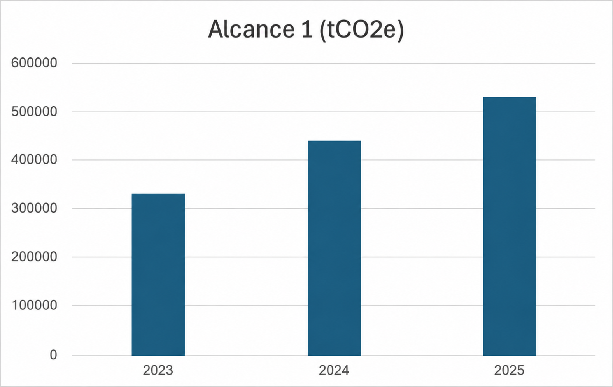

 |  |  | 2023 | 2024 | 2025 | Variación 24 vs 25 | Notas
 | GRI 102-5 Emisiones de GEI de Alcance 1 (tCO2e) - emisiones biogénicas | Total | - | - | 373,198.12 | -
 |  | Argentina | - | - | 4.60 | -
 |  | Australia | - | - | - | -
 |  | Brasil | - | - | 263,737.77 | -
 |  | Chile | - | - | 0.48 | -
 |  | Colombia | - | - | 48.34 | -
 |  | Paraguay | - | - | 60,606.60 | -
 |  | Uruguay | - | - | 48,800.33 | -
 |  | 2025
 | GRI 102-5 Emisiones de GEI de Alcance 1 (tCO₂e) por gas |  | CO₂ (t) | CH₄ (t) | CH₄ (tCO₂e) | N₂O (t) | N₂O (tCO₂e) | HFCs (t) | HFCs (tCO₂e)
 |  | Total | 76,230.60 | 15,667.63 | 438,693.51 | 43.91 | 11,638.51 | 0.68 | 1,221.12
 |  | Argentina | 51,094.93 | 3,189.30 | 89,300.40 | 0.56 | 147.83 | 0.11 | 205.73
 |  | Australia | 4,231.27 | 45.66 | 1,278.51 | 0.02 | 4.93 | 0.00 | 0.00
 |  | Brasil | 5,841.40 | 9,682.78 | 271,117.79 | 21.72 | 5,756.87 | 0.50 | 873.57
 |  | Chile | 851.96 | 4.23 | 118.39 | 0.05 | 13.42 | 0.00 | 0.00
 |  | Colombia | 12,934.76 | 169.70 | 4,751.72 | 4.86 | 1,288.92 | 0.06 | 108.68
 |  | Paraguay | 355.35 | 1,351.96 | 37,854.79 | 8.68 | 2,300.33 | 0.01 | 12.02
 |  | Uruguay | 920.93 | 1,224.00 | 34,271.91 | 8.02 | 2,126.21 | 0 | 21.13

Información adicional: Minerva Foods adopta el enfoque de consolidación por Control Operacional para la elaboración de su inventario de emisiones de gases de efecto invernadero. Este enfoque se aplica de manera consistente a las emisiones de los Alcances 1, 2 y 3, incluyendo la contabilización y verificación de las unidades operativas en Brasil y en el exterior. Bajo el enfoque de Control Operacional, se incluyen en el inventario todas las operaciones sobre las cuales Minerva tiene autoridad para implementar políticas operativas y de salud, seguridad y medio ambiente, independientemente de su porcentaje de participación accionaria. Minerva Foods contabiliza sus emisiones de Alcance 1 de conformidad con las Especificaciones del Programa Brasileño GHG Protocol, alineadas con el GHG Protocol Corporate Standard, adoptando el enfoque de control operacional para definir los límites organizacionales e incluyendo todas las unidades industriales, administrativas y operaciones en Brasil y en el exterior. El Alcance 1 comprende las emisiones directas provenientes de combustión estacionaria (como calderas y equipos industriales), combustión móvil (vehículos propios), emisiones fugitivas (como gases refrigerantes – HFC) y emisiones asociadas al tratamiento de efluentes, la gestión de residuos y las actividades agropecuarias bajo control de la Compañía. Las principales fuentes inventariadas incluyen el consumo de combustibles, la operación de Estaciones de Tratamiento de Efluentes (ETE) y la recarga o pérdida de gases refrigerantes. La cuantificación se basa prioritariamente en datos operativos primarios recopilados directamente en las unidades, como volúmenes de combustibles, datos de las ETE e información sobre gases refrigerantes. La conversión a CO₂ equivalente utiliza factores de emisión reconocidos, incluyendo referencias del GHG Protocol, inventarios nacionales y bases de datos internacionales como Ecoinvent. Los cálculos se realizan mediante una plataforma digital certifi

 |  |  | 2023 | 2024 | 2025 | Variación 24 vs 25 | Notas
 | GRI 102-6 Emisiones de GEI de Alcance 2 – enfoque basado en la ubicación (tCO2e) / 13.1.3 | Total | 56,533.82 | 72,166.95 | 67,578.81 | -6.36%
 |  | Argentina | 23,909.66 | 31,627.02 | 27,488.81 | -13.08%
 |  | Australia | 16,414.30 | 15,742.30 | 11,400.30 | -27.58%
 |  | Brasil | 8,172.10 | 16,183.07 | 18,149.87 | 12.15%
 |  | Chile | - | 336.88 | 576.22 | 71.05% | Primer año de operación industrial en el país
 |  | Colombia | 3,053.68 | 4,585.49 | 7,056.19 | 53.88% | El incremento significativo observado se debe a una variación del 42% en el factor de emisión del país
 |  | Paraguay | - | - | - | -
 |  | Uruguay | 4,984.08 | 3,274.85 | 2,907.42 | -11.22%
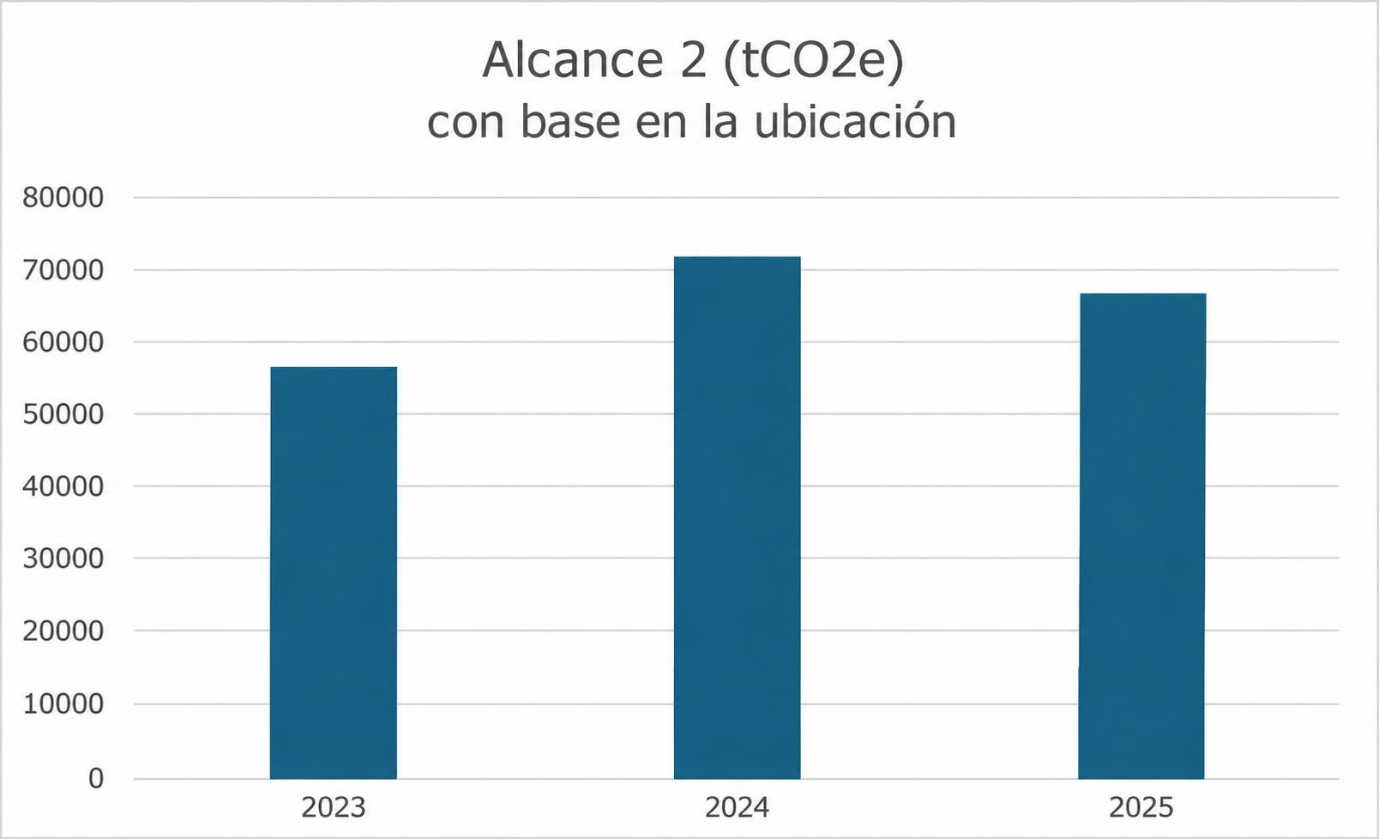

 |  |  |  |  | 2025
 | GRI 102-6 Emisiones de GEI de Alcance 2 (tCO2e) por gas |  | CO₂ (t) | CH₄ (t) | CH₄ (tCO₂e) | N₂O (t) | N₂O (tCO₂e)
 |  | Total | 67,317.47 | 3.43 | 95.95 | 0.62 | 165.39
 |  | Argentina | 27,382.22 | 1.60 | 44.66 | 0.23 | 61.93
 |  | Australia | 11,357.81 | 0.17 | 4.85 | 0.14 | 37.64
 |  | Brasil | 18,149.87 | 0.00 | 0.00 | 0.00 | 0.00
 |  | Chile | 574.42 | 0.01 | 0.29 | 0.01 | 1.51
 |  | Colombia | 7,013.07 | 0.50 | 14.00 | 0.11 | 29.12
 |  | Paraguay | 0.00 | 0.00 | 0.00 | 0.00 | 0.00
 |  | Uruguay | 2,840.08 | 1.15 | 32.15 | 0.13 | 35.19

Información adicional: Minerva Foods adopta el enfoque de consolidación por Control Operacional para su inventario de emisiones de gases de efecto invernadero, aplicado de manera consistente a los Alcances 1, 2 y 3 en todas sus operaciones en Brasil y en el exterior. Las emisiones de Alcance 1 se contabilizan de conformidad con las Especificaciones del Programa Brasileño GHG Protocol y en línea con el GHG Protocol Corporate Standard, abarcando las emisiones directas provenientes de combustión estacionaria y móvil, emisiones fugitivas, tratamiento de efluentes, gestión de residuos y actividades agropecuarias bajo control de la Compañía. La cuantificación se realiza prioritariamente con base en datos operativos primarios y factores de emisión reconocidos a nivel nacional e internacional. Los cálculos se procesan mediante una plataforma digital certificada por TÜV Rheinland y alineada con la ISO 14064-1 y el GHG Protocol. La información reportada es sometida a una verificación independiente por parte de un tercero, de acuerdo con la ABNT NBR ISO 14064-3:2007. Hasta 2023, la operación en Chile comprendía únicamente un centro de distribución operado por terceros. En 2024, el alcance operativo fue ampliado tras la integración de la operación de ovinos. La apertura de las emisiones por gas y de las emisiones biogénicas comenzó a consolidarse de forma separada a partir de 2025, por lo que no existe una serie histórica comparable para 2023 y 2024.

 |  |  | 2023 | 2024 | 2025 | Variación 24 vs 25 | Notas
 | GRI 102-7 Emisiones de GEI de Alcance 3 (tCO2e) \ 13.1.4 | Total | 21,461,246.17 | 25,711,072.91 | 24,294,930.03 | -5.51%
 |  | Argentina | 2,626,824.44 | 3,380,216.41 | 3,542,733.71 | 4.81%
 |  | Australia | 2,893,449.65 | 724,670.56 | 438,957.33 | -39.43% | A pesar del incremento del 18% en el número de animales faenados, en 2025 se registró una reducción en la edad de faena. También se destaca la paralización de la unidad de Tammin en enero del mismo año. Estos factores contribuyeron a la reducción de las emisiones de Alcance 3.
 |  | Brasil | 8,750,179.53 | 13,656,601.46 | 14,315,698.78 | 4.83%
 |  | Chile | 9.59 | 202,095.38 | 45,334.86 | -77.57%
 |  | Colombia | 1,428,296.07 | 1,681,877.13 | 1,383,415.81 | -17.75% | La reducción observada en el Alcance 3 se debe a la actualización de los factores de emisión aplicados a la cría de ganado bovino y bubalino, en línea con las referencias metodológicas más recientes.
 |  | Paraguay | 3,115,204.67 | 3,231,431.80 | 1,642,174.94 | -49.18% | En 2025, se actualizó la metodología de cálculo de las emisiones asociadas a la fermentación entérica y al manejo de estiércol. Adicionalmente, se registró una disminución en el número de cabezas faenadas en Paraguay, lo que contribuyó a la reducción de las emisiones de Alcance 3 en ese país.
 |  | Uruguay | 2,646,701.86 | 2,694,619.82 | 2,926,614.79 | 8.61%

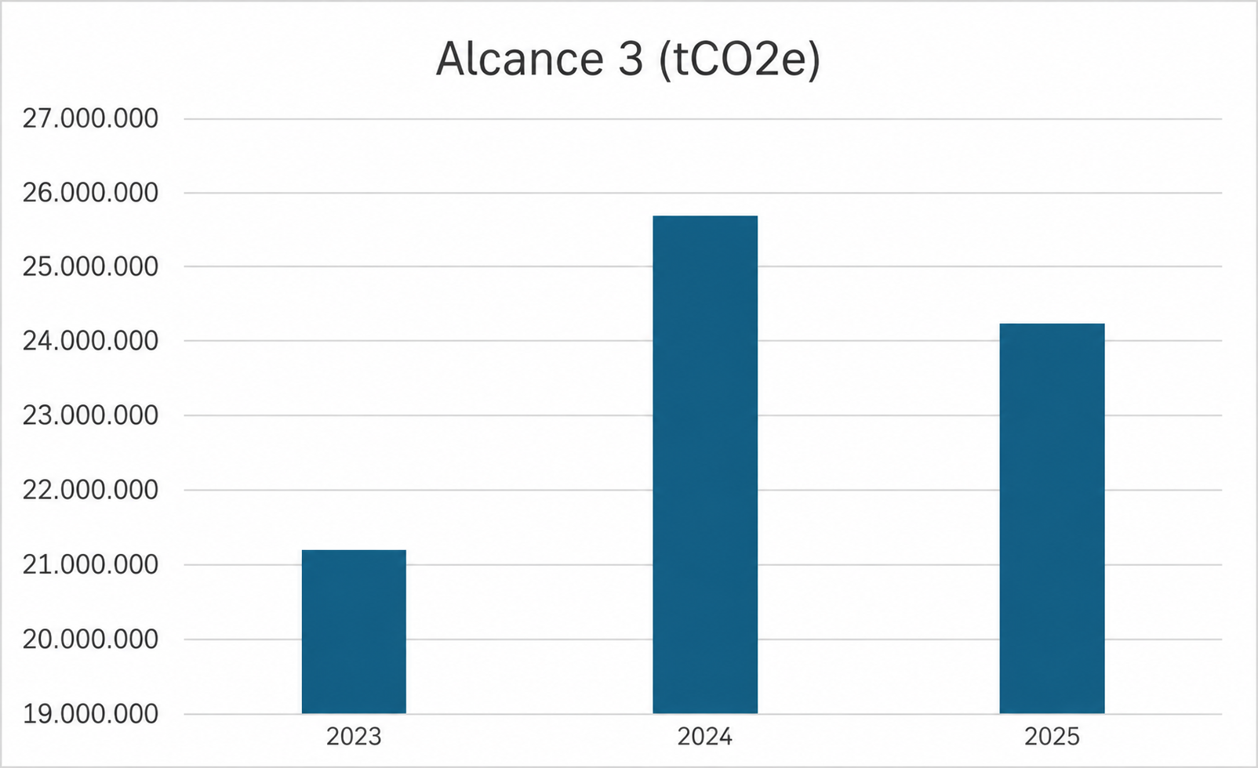

 |  |  | 2023 | 2024 | 2025 | Variación 24 vs 25 | Notas
 | Emisiones de GEI de Alcance 3 (tCO2e) Categoría 1: Bienes y servicios adquiridos - Upstream | Total | 20,888,397.28 | 24,954,644.65 | 23,436,943.13 | -6.08%
 |  | Argentina | 2,542,770.11 | 3,307,045.86 | 3,436,534.39 | 3.92%
 |  | Australia | 2,803,886.70 | 658,457.63 | 363,474.86 | -44.80%
 |  | Brasil | 8,501,648.24 | 13,380,251.35 | 13,800,532.37 | 3.14%
 |  | Chile | 0.00 | 180,592.07 | 42,103.54 | -76.69%
 |  | Colombia | 1,410,871.26 | 1,665,549.32 | 1,361,877.48 | -18.23%
 |  | Paraguay | 3,042,763.37 | 3,130,486.92 | 1,540,445.97 | -
 |  | Uruguay | 2,586,457.60 | 2,632,261.50 | 2,891,974.52 | 9.87%

 |  |  | 2023 | 2024 | 2025 | Variación 24 vs 25 | Notas
 | Alcance 3 (tCO2e) Categoría 3: Actividades relacionadas con combustibles y energía | Total | 43,705.27 | 114,040.84 | 133,514.01 | 17.08%
 |  | Argentina | 14,298.68 | 17,447.96 | 16,345.04 | -6.32%
 |  | Australia | 1,802.20 | 1,336.50 | 1,011.66 | -24.31%
 |  | Brasil | 14,571.95 | 79,218.65 | 107,513.81 | 35.72%
 |  | Chile | 0.00 | 438.57 | 165.39 | -62.29%
 |  | Colombia | 2,245.92 | 3,664.97 | 2,172.99 | -40.71%
 |  | Paraguay | 6,365.25 | 6,737.53 | 1,132.33 | -
 |  | Uruguay | 4,421.28 | 5,196.66 | 5,172.79 | -0.46%
 |  |  | 2023 | 2024 | 2025 | Variación 24 vs 25 | Notas
 | Alcance 3 (tCO2e) Categoría 4: Transporte y distribución aguas arriba | Total | 324,700.20 | 439,230.13 | 448,622.13 | 2.14% | Las emisiones biogénicas totalizaron 24.981,68 tCO₂e en el período reportado. De este total, 2.444,50 tCO₂e corresponden a las operaciones de Argentina, 3.031,14 tCO₂e a Australia, 16.602,89 tCO₂e a Brasil, 4,27 tCO₂e a Chile, 396,14 tCO₂e a Colombia, 2.209,54 tCO₂e a Paraguay y 293,20 tCO₂e a Uruguay.
 |  | Argentina | 20,221.46 | 39,397.37 | 48,657.19 | 23.50%
 |  | Australia | 58,030.58 | 53,792.09 | 67,242.39 | 25.00%
 |  | Brasil | 159,420.59 | 221,315.84 | 263,148.74 | 18.90%
 |  | Chile | 9.59 | 21,022.93 | 42.13 | -99.80%
 |  | Colombia | 7,914.64 | 9,612.64 | 8,628.39 | -10.24%
 |  | Paraguay | 37,917.41 | 58,220.98 | 53,142.02 | -8.72%
 |  | Uruguay | 40,605.56 | 35,270.49 | 7,761.27 | -78.00%
 |  |  | 2023 | 2024 | 2025 | Variación 24 vs 25 | Notas
 | Alcance 3 (tCO2e) Categoría 5: Residuos generados en las operaciones | Total | 58,797.37 | 46,000.68 | 46,270.64 | 0.59% | Las emisiones biogénicas totalizaron 2.627,93 tCO₂e en 2025, registrándose en Argentina (730,01 tCO₂e), Australia (784,40 tCO₂e), Brasil (394,11 tCO₂e), Chile (243,72 tCO₂e), Colombia (94,77 tCO₂e), Paraguay (225,21 tCO₂e) y Uruguay (155,71 tCO₂e).
 |  | Argentina | 22,472.98 | 7,494.79 | 7,478.51 | -0.22%
 |  | Australia | 7,182.17 | 7,898.68 | 3,106.20 | -60.67%
 |  | Brasil | 11,482.29 | 15,473.39 | 14,594.19 | -5.68%
 |  | Chile | 0.00 | 40.58 | 2,525.90 | 6124.49%
 |  | Colombia | 2,944.15 | 3,227.19 | 3,200.80 | -0.82%
 |  | Paraguay | 11,215.61 | 9,283.99 | 12,114.03 | 30.48%
 |  | Uruguay | 3,500.18 | 2,582.06 | 3,251.01 | 25.91%
 |  |  | 2023 | 2024 | 2025 | Variación 24 vs 25 | Notas
 | Alcance 3 (tCO2e) Categoría 6: Viajes de negocios | Total | 3,759.50 | 4,468.94 | 1,829.15 | -59.07%
 |  | Argentina | 9.17 | 102.63 | 97.77 | -4.74%
 |  | Australia | 130.78 | 84.69 | 156.59 | 84.90%
 |  | Brasil | 3,330.39 | 4,011.12 | 1,090.83 | -72.80%
 |  | Chile | 0.00 | 0.00 | 24.64 | -
 |  | Colombia | 0.00 | 24.09 | 194.78 | 708.55%
 |  | Paraguay | 141.62 | 198.32 | 248.02 | 25.06%
 |  | Uruguay | 147.54 | 48.09 | 16.52 | -65.65%
 |  |  | 2023 | 2024 | 2025 | Variación 24 vs 25 | Notas
 | Alcance 3 (tCO2e) Categoría 7: Desplazamiento de empleados al trabajo | Brasil | 3,068.36 | 4,680.10 | 6,645.05 | 41.99% | Las emisiones biogénicas totalizaron 669,33 tCO₂e en 2025 y fueron registradas íntegramente en Brasil

 |  |  | 2023 | 2024 | 2025 | Variación 24 vs 25 | Notas
 | Alcance 3 (tCO2e) Categoría 9: Transporte y distribución aguas abajo | Total | 1,952.76 | 24,682.47 | 25,916.49 | 5.00% | Las emisiones biogénicas asociadas a la categoría "Transporte y distribución aguas abajo" totalizaron 648,83 tCO₂e en 2025, concentrándose principalmente en Argentina (477,27 tCO₂e), seguida por Paraguay (89,64 tCO₂e), Brasil (79,45 tCO₂e) y Colombia (2,47 tCO₂e). Australia, Chile y Uruguay no registraron emisiones biogénicas en esta categoría durante el período reportado.
 |  | Argentina | 0.00 | 4,309.50 | 12,044.16 | 179.48%
 |  | Australia | 0.00 | 0.00 | 0.00 | -
 |  | Brasil | 1,484.53 | 8,813.37 | 2,896.50 | -67.14%
 |  | Chile | 0.00 | 0.00 | 0.00 | -
 |  | Colombia | 0.00 | 0.00 | 185.18 | -
 |  | Paraguay | 463.53 | 7,295.46 | 10,790.65 | 47.91%
 |  | Uruguay | 4.70 | 4,264.15 | 0.00 | -100.00%

 |  |  | 2023 | 2024 | 2025 | Variación 24 vs 25 | Notas
 | Alcance 3 (tCO2e) Categoría 10: Procesamiento de productos vendidos | Total | 8,138.28 | 8,262.86 | 14,022.83 | 69.71%
 |  | Argentina | 0.00 | 2,093.54 | 3,121.20 | 49.09%
 |  | Australia | 117.31 | 66.41 | 51.45 | -22.53%
 |  | Brasil | 8,020.97 | 3,778.93 | 7,579.44 | 100.57%
 |  | Chile | 0.00 | 0.00 | 0.00 | -
 |  | Colombia | 0.00 | 389.29 | 444.15 | 14.09%
 |  | Paraguay | 0.00 | 1,423.56 | 1,670.60 | 17.35%
 |  | Uruguay | 0.00 | 511.14 | 1,155.99 | 126.16%

 |  |  | 2023 | 2024 | 2025 | Variación 24 vs 25 | Notas
 | Alcance 3 (tCO2e) Categoría 12: Tratamiento de fin de vida de productos vendidos | Total | 128,727.17 | 115,062.25 | 181,055.03 | 57.35%
 |  | Argentina | 27,047.39 | 17,634.34 | 18,455.44 | 4.66%
 |  | Australia | 22,299.92 | 3,034.58 | 3,914.18 | 28.99%
 |  | Brasil | 47,362.81 | 57,089.48 | 111,586.32 | 95.46%
 |  | Chile | 0.00 | 11.11 | 473.25 | 4159.68% | Primer año de operación industrial en el país
 |  | Colombia | 4,244.58 | 298.13 | 6,711.84 | 2151.31%
 |  | Paraguay | 16,288.70 | 21,572.72 | 22,631.32 | -
 |  | Uruguay | 11,483.77 | 15,421.90 | 17,282.68 | 12.07%

Información adicional: Minerva Foods adopta el enfoque de consolidación por Control Operacional para su inventario de emisiones de gases de efecto invernadero. Este enfoque se aplica de manera consistente a las emisiones de los Alcances 1, 2 y 3, incluyendo la contabilización y verificación de las unidades operativas en Brasil y en el exterior. Bajo el enfoque de Control Operacional, se incluyen en el inventario todas las operaciones sobre las cuales Minerva Foods tiene autoridad para implementar políticas operativas y de salud, seguridad y medio ambiente, independientemente del porcentaje de participación accionaria. Las emisiones de Alcance 3 de Minerva Foods fueron contabilizadas de conformidad con las Especificaciones del Programa Brasileño GHG Protocol, en alineación con el GHG Protocol Corporate Standard y el GHG Protocol Corporate Value Chain (Scope 3) Standard, asegurando la consistencia metodológica y la adhesión a las mejores prácticas internacionales para la cuantificación de emisiones a lo largo de la cadena de valor. El inventario adopta el principio de control operacional para la definición de los límites organizacionales y contempla las categorías de Alcance 3 consideradas relevantes a partir de un análisis de materialidad y del nivel de madurez en la gestión de datos de la Compañía. La cuantificación de las emisiones de Alcance 3 consideró datos primarios siempre que estuvieron disponibles, especialmente en las categorías más materiales, destacándose la categoría de bienes y servicios adquiridos, que concentra la mayor proporción de las emisiones de Minerva Foods. En esta categoría se contabilizan principalmente las emisiones asociadas a la cría de bovinos y ovinos adquiridos para faena y procesamiento, en particular las emisiones de metano (CH₄) provenientes de la fermentación entérica y del manejo de estiércol a lo largo de la vida de los animales. En 2025 se actualizaron los factores de emisión aplicables a las operaciones de Latinoamérica, utiliz

 |  |  | 2023 | 2024 | 2025 | Variación 24 vs 25 | Notas
 | GRI 102-8 | Intensidad de las emisiones de GEI | 0.20 | 0.19 | 0.19 | 0.00% | Minerva Foods reportó para 2025 un índice de intensidad de emisiones de GEI de 0,19, calculado a partir de la relación entre las emisiones de los Alcances 1 y 2 bajo el enfoque market-based y el volumen de toneladas de producto terminado (TPA). El numerador del indicador considera 527.783,75 tCO₂e correspondientes al Alcance 1 y emisiones nulas de Alcance 2 bajo el enfoque market-based, como resultado del consumo de energía eléctrica proveniente de fuentes renovables.
Desempeño Económico
 |  |  |  |  | 2025
 | GRI 201-2 | Implicaciones financieras y otros riesgos y oportunidades derivados del cambio climático | Minerva Foods identifica riesgos y oportunidades relacionados con el cambio climático que pueden afectar sus operaciones, ingresos y costos a lo largo del tiempo. En 2025 se llevó a cabo un estudio de riesgos y oportunidades climáticas considerando los escenarios SSP1-2.6, SSP2-4.5 y SSP3-7.0, con proyecciones para 2030, 2050 y 2080.

 |  |  | Riesgo/Oportunidad identificado | Clasificación | Descripción | Impacto relacionado | Horizonte temporal

 |  |  | Interrupción parcial o total de las operaciones en una unidad industrial | Riesgo físico – Eventos climáticos extremos | Eventos climáticos extremos, como incendios forestales, inundaciones y vientos intensos, pueden dañar la infraestructura física de las unidades industriales | Reducción de los márgenes de rentabilidad y de los resultados de la Compañía debido a la interrupción parcial o total de las operaciones industriales | 2030 | 2050 | 2080
 |  |  | Daños a la infraestructura y a los equipos | Riesgo físico – Inundaciones fluviales, incendios forestales y vientos intensos | Las inundaciones fluviales y los incendios forestales pueden afectar instalaciones industriales, equipos fijos y móviles | Incremento de costos y gastos asociados al mantenimiento y las reparaciones | 2030 | 2050 | 2080
 |  |  | Dificultad o indisponibilidad de acceso a las unidades industriales | Riesgo físico | Las inundaciones fluviales y los incendios forestales pueden dificultar o impedir el acceso de colaboradores, proveedores y contratistas debido al deterioro de las vías de transporte | Interrupciones en el acceso y afectación de las estructuras operativas | 2030 | 2050 | 2080
 |  |  | Aumento de la frecuencia y gravedad de enfermedades infecciosas | Riesgo físico | Las bajas temperaturas, las altas temperaturas y las olas de calor pueden favorecer la propagación de enfermedades infecciosas | Afectación de los niveles de producción | 2030 | 2050 | 2080
 |  |  | Afectación de la integridad física y mental | Riesgo físico | Las olas de calor generan malestar físico tanto en personas como en animales | El deterioro de la integridad física y mental puede provocar ausencias laborales y requerir el fortalecimiento de medidas preventivas | 2030 | 2050 | 2080
 |  |  | Pérdida de calidad nutricional de las pasturas | Riesgo físico | Las olas de calor pueden reducir la calidad nutricional de las pasturas en los establecimientos proveedores de la Compañía | Necesidad de suplementación alimentaria del ganado, con el consecuente aumento de costos | 2030 | 2050 | 2080
 |  |  | Indisponibilidad de granos para suplementación animal | Riesgo físico | Los incendios forestales pueden afectar el desarrollo de los cultivos y reducir la disponibilidad de granos destinados a la alimentación animal | Incremento de costos para los productores rurales, que podrían trasladarse a la industria frigorífica | 2030 | 2050 | 2080
 |  |  | Aumento del costo de adquisición de animales | Riesgo físico | El precio del ganado, principal insumo de la Compañía, está expuesto a fluctuaciones significativas asociadas al ciclo ganadero y al costo de los insumos utilizados por los productores | Reducción de los márgenes de rentabilidad y de los resultados de la Compañía debido al aumento de costos | 2030 | 2050 | 2080
 |  |  | Contusiones, hematomas y mortalidad animal | Riesgo físico | Las inundaciones fluviales pueden provocar el atascamiento de animales | Las contusiones generan acumulación de sangre en las zonas afectadas, aumentando el riesgo de contaminación bacteriana de las canales | 2030 | 2050 | 2080
 |  |  | Reducción del bienestar animal | Riesgo físico | Eventos climáticos extremos, como olas de calor o frío, sequías meteorológicas e incendios forestales, pueden incrementar los niveles de estrés de los animales | Los proveedores podrían verse obligados a invertir en infraestructura y medidas adicionales para proteger a los animales | 2030 | 2050 | 2080
 |  |  | Aumento de la captación de agua | Riesgo físico | Las altas temperaturas y las olas de calor incrementan la demanda de agua | Reducción de la disponibilidad de agua potable en los establecimientos proveedores | 2030 | 2050 | 2080
 |  |  | Aumento del costo del agua | Riesgo físico | Las sequías meteorológicas pueden reducir los caudales de captaciones subterráneas y superficiales | Incremento de los costos de abastecimiento de agua | 2030 | 2050 | 2080
 |  |  | Deterioro de la calidad del agua | Riesgo físico | Las sequías meteorológicas y las inundaciones fluviales pueden afectar la calidad de las fuentes de agua superficiales y subterráneas | Riesgo de sanciones regulatorias por incumplimiento de los parámetros de calidad y afectación de la reputación de la Compañía | 2030 | 2050 | 2080
 |  |  | Aumento del consumo de energía eléctrica | Riesgo físico | Las altas temperaturas y las olas de calor requieren un uso intensivo de sistemas de ventilación y refrigeración | Incremento del consumo de energía eléctrica | 2030 | 2050 | 2080
 |  |  | Interrupción del suministro de energía eléctrica | Riesgo físico | Los daños en las redes de distribución pueden interrumpir el suministro de electricidad a las unidades industriales | Paralización temporal de las operaciones industriales | 2030 | 2050 | 2080
 |  |  | Adopción de mecanismos de fijación de precio al carbono | Riesgo de transición | La eventual implementación de impuestos al carbono o de mercados regulados de carbono podría generar costos adicionales asociados a las emisiones | Reducción de los márgenes de rentabilidad y de los resultados de la Compañía | 2030 | 2050 | 2080
 |  |  | Aumento de las emisiones de Alcance 2 | Riesgo de transición | Los cambios en los regímenes de precipitación, viento y radiación pueden afectar la disponibilidad de energía renovable | Incremento de las emisiones de Alcance 2 | 2030 | 2050 | 2080
 |  |  | Aumento de los costos de energía eléctrica | Riesgo de transición | Los cambios en los regímenes climáticos pueden alterar la oferta de energía proveniente de fuentes renovables | Incremento de los costos de energía eléctrica | 2030 | 2050 | 2080
 |  |  | Aumento del precio de los combustibles fósiles | Riesgo de transición | El incremento de precios puede derivarse de la eliminación de subsidios y otras medidas regulatorias | Encarecimiento de los combustibles utilizados en equipos industriales y vehículos | 2030 | 2050 | 2080
 |  |  | Interrupción o racionamiento de energía | Riesgo de transición | Las restricciones en el suministro energético pueden afectar la continuidad operativa | Costos adicionales asociados a fuentes alternativas de energía | 2030 | 2050 | 2080
 |  |  | Nuevas obligaciones para las exportaciones (impuestos al carbono) | Riesgo de transición | Posible establecimiento de restricciones comerciales o gravámenes sobre productos provenientes de países con políticas climáticas consideradas insuficientes | Reducción de los márgenes de rentabilidad y de los resultados de la Compañía | 2030 | 2050 | 2080
 |  |  | Interrupciones en la cadena de suministro | Riesgo de transición | Eventos climáticos extremos o choques geopolíticos pueden afectar rutas logísticas y mercados energéticos | Desestructuración de los flujos de abastecimiento e incremento de los costos operativos | 2030 | 2050 | 2080
 |  |  | Electrificación de procesos industriales | Oportunidad | Implementación de estrategias de sustitución de procesos térmicos por tecnologías eléctricas de alta eficiencia | Reducción de la intensidad de carbono | 2030 | 2050 | 2080
 |  |  | Acceso a capital verde (Green Bonds y Sustainability-Linked Bonds) | Oportunidad | Estructuración de instrumentos de financiamiento sostenible para apoyar la modernización tecnológica de las operaciones | Acceso a financiamiento en condiciones preferenciales y fortalecimiento de la competitividad | 2030 | 2050 | 2080
 |  |  | Expansión de la venta de materias primas y producción para mercados de biocombustibles | Oportunidad | Consolidación de subproductos del proceso de faena, especialmente el sebo bovino, como insumo para la producción de biodiésel | Ampliación de la oferta de productos con baja intensidad de carbono | 2030 | 2050 | 2080
 |  |  | Incremento de ingresos por la comercialización de créditos de descarbonización (CBIOs) | Oportunidad | Monetización de emisiones evitadas mediante la producción de biocombustibles, en el marco de RenovaBio | Transformación del desempeño ambiental en un activo financiero comercializable | 2030 | 2050 | 2080

Abastecimiento sostenible
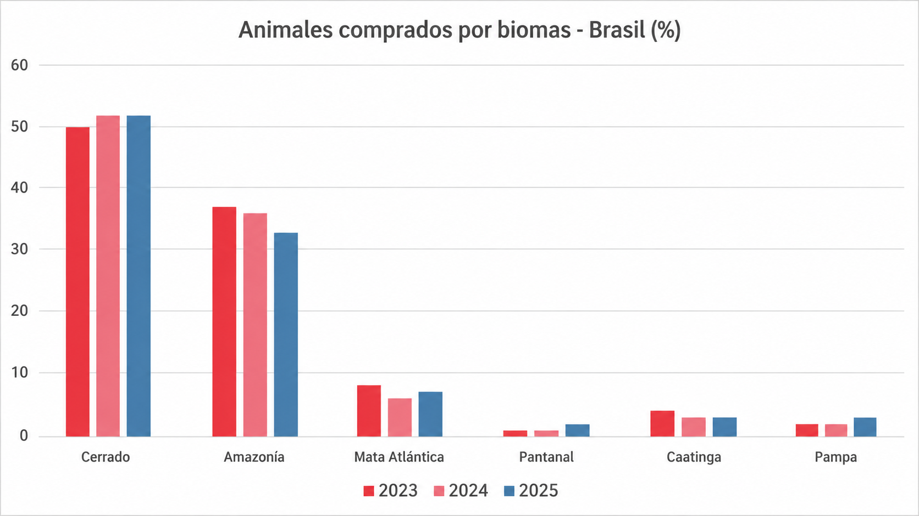
 |  |  | Presentación | Compromiso con la Sostenibilidad | Materialidad
Ética, gestión de riesgos y cumplimiento | Presencia en el Mercado | Cambio climático | Gestión hídrica | Biodiversidad e impactos ecológicos | Abastecimiento sostenible | Salud, seguridad y bienestar de los empleados | Respeto, desarrollo y reconocimiento de las personas | Calidad e inocuidad de los alimentos | Bienestar Animal
 |  | Información adicional | SARB | Políticas | Índice GRI | Índice SASB

Abastecimiento sostenible

GRI 3-3 Gestión del tema material: Abastecimiento sostenible
La gestión del abastecimiento sostenible se concentra en la cadena de suministro de ganado bovino, considerando la naturaleza de la actividad ganadera y el uso de la tierra. Este tema aborda el cumplimiento de los proveedores con criterios socioambientales y de derechos humanos, con impactos sobre la biodiversidad, el clima, las condiciones laborales y la legalidad. Los riesgos asociados a la producción ganadera incluyen cambios en el uso de la tierra, presión sobre los ecosistemas naturales, deforestación ilegal, degradación ambiental, vulneraciones de derechos humanos, trabajo irregular y conflictos por la tenencia de la tierra. La Compañía está expuesta a estos riesgos a través de sus relaciones comerciales en la cadena de suministro y no mediante actividades industriales directas. Aunque estos efectos no son causados directamente por la Compañía, pueden estar vinculados al abastecimiento de materias primas cuando se producen incumplimientos en la etapa productiva. Para gestionar estas situaciones, se adoptan políticas corporativas de sostenibilidad y abastecimiento que establecen criterios socioambientales y de derechos humanos obligatorios, aplicados de manera sistemática y vinculante al proceso de compra. Las medidas para la gestión del abastecimiento de ganado bovino incluyen análisis socioambientales obligatorios para cada compra, basados en imágenes satelitales, análisis cartográficos, bases de datos públicas oficiales y listas gubernamentales. Se verifican criterios como la ausencia de deforestación ilegal, la no superposición con áreas protegidas o territorios indígenas, la inexistencia de embargos ambientales y el cumplimiento de la normativa laboral, lo que resulta en el bloqueo automático de proveedores que incumplen estos criterios, junto con la oferta de orientación técnica y apoyo a través de iniciativas como el Programa Reconecta. La gestión del abastecimiento sostenible implica en la participación de los actores la cadena de suministro, la difusi

Evaluación ambiental de proveedores / Evaluación social de proveedores
 |  |  | 2023 | 2024 | 2025 | Variación 24 vs 25 | Notas
 | GRI 308-1 % de nuevos proveedores que han pasado filtros de selección de acuerdo con criterios ambientales GRI 414-1 % de nuevos proveedores que han pasado filtros de selección de acuerdo con criterios sociales | Argentina | 90.00% | 100.00% | 100.00% |  | El 100% de los proveedores de ganado deben cumplir con la política de compras y los criterios socioambientales, los cuales son monitoreados mediante la integración sistémica con una plataforma geoespacial, con actualización continua de los datos. El monitoreo se realiza en cada compra y evalúa criterios como la ausencia de deforestación ilegal, la invasión de áreas protegidas, los embargos ambientales y la inclusión en listas relacionadas con trabajo forzoso o análogo a la esclavitud. En Chile y Australia, donde la Compañía cuenta con operaciones de faena de ovinos, Minerva Foods está analizando la legislación aplicable con el fin de evaluar la viabilidad de implementar protocolos de monitoreo socioambiental.
 |  | Australia | - | - | -
 |  | Brasil | 100.00% | 100.00% | 100.00%
 |  | Chile | - | - | -
 |  | Colombia | 100.00% | 100.00% | 100.00%
 |  | Paraguay | 100.00% | 100.00% | 100.00%
 |  | Uruguay | 60.00% | 100.00% | 100.00%
 |  |  | 2023 | 2024 | 2025 | Variación 24 vs 25 | Notas
 | GRI 308-2 Impactos ambientales negativos en la cadena de suministro y medidas tomadas GRI 414-2 Impactos sociales negativos en la cadena de suministro y medidas tomadas | Total | 893 | 1,488 | 1,027 | -30.98% | En 2025, se monitorearon 56.115 establecimientos proveedores directos de ganado en relación con criterios socioambientales, de los cuales 1.027 fueron restringidos debido a incumplimientos. Los proveedores no conformes tienen sus casos analizados y reciben orientación por parte del equipo de Sostenibilidad para su regularización. Mientras existan incumplimientos pendientes, ellos permanecen impedidos de comercializar con la Compañía. En Chile y Australia, donde la Compañía cuenta con operaciones de faena de ovinos, Minerva Foods está analizando la legislación aplicable con el fin de evaluar la viabilidad de implementar protocolos de monitoreo socioambiental.
 |  | Brasil | 637 | 1,189 | 208 | -82.51%
 |  | Latam | 256 | 299 | 819 | 173.91%
 |  | Australia | - | - | - | -
Libertad de asociación y Negociación colectiva
 |  |  |  |  | 2025
 | 407-1 | Operaciones y proveedores en los que el derecho a la libertad de asociación y la negociación colectiva podría estar en riesgo | En 2025, no se identificaron operaciones propias ni proveedores con riesgo significativo de violación del derecho a la libertad de asociación o a la negociación colectiva. La organización mantiene instancias de diálogo con representaciones sindicales, garantiza el acceso de los empleados a los mecanismos de negociación colectiva y promueve el cumplimiento de los convenios colectivos aplicables, de conformidad con la legislación laboral vigente.
Trabajo Infantil
 |  |  |  |  | 2025
 | 408-1 | Operaciones y proveedores con riesgo significativo de casos de trabajo infantil | En 2025, no se identificaron riesgos significativos de trabajo infantil en las operaciones industriales propias. Los riesgos potenciales se concentran en proveedores indirectos de la cadena de abastecimiento ganadero, especialmente en establecimientos rurales con distintos niveles de formalización laboral. Estos riesgos pueden estar asociados a la participación de niños, niñas o adolescentes por debajo de la edad legal en actividades agropecuarias o a la exposición de trabajadores jóvenes a actividades peligrosas, como el manejo de animales, el uso de herramientas y el trabajo en entornos rurales extensivos. Las áreas con riesgo potencial se concentran en regiones rurales de los países donde se realiza el abastecimiento de ganado, incluidos Brasil, Paraguay, Argentina, Uruguay y Colombia. Para prevenir y mitigar estos riesgos, la Compañía lleva a cabo procesos de debida diligencia socioambiental en la cadena de suministro, incluyendo consultas a bases de datos públicas y gubernamentales, auditorías, cláusulas contractuales de cumplimiento laboral y monitoreo continuo en el marco de la política de abastecimiento sostenible.
Trabajo forzoso u obligatorio
 |  |  |  |  | 2025
 | 409-1 | Operaciones y proveedores con riesgo significativo de casos de trabajo forzoso u obligatorio | En 2025, no se identificaron riesgos significativos de trabajo forzoso o análogo a la esclavitud en las operaciones industriales propias, las cuales operan bajo regímenes formales de contratación y cumplimiento laboral. Los riesgos potenciales se concentran en la cadena primaria de suministro de ganado, especialmente en establecimientos rurales proveedores ubicados en áreas remotas o de expansión agropecuaria. Estos riesgos pueden estar asociados a factores como la informalidad en las relaciones laborales y una menor presencia de fiscalización en regiones rurales de Brasil, Paraguay, Colombia, Argentina y Uruguay. Para mitigar estos riesgos, la Compañía lleva a cabo procesos de debida diligencia socioambiental en la cadena de suministro, incluyendo monitoreo geoespacial, consultas a bases de datos públicas, seguimiento de medios de comunicación y la aplicación de cláusulas contractuales y mecanismos de bloqueo comercial en casos de incumplimiento.
GRI 13: Sectores Agricultura, Acuicultura y Pesca
 |  |  |  |  | 2025
 | 13.4.3 | Conversión de ecosistemas naturales | El 100% del volumen de ganado adquirido en las operaciones de América del Sur fue clasificado como libre de deforestación ilegal, con base en los mecanismos de monitoreo socioambiental, procedimientos de verificación y compromisos públicos asumidos por la Compañía, incluidas, cuando corresponda, auditorías independientes. No se identificaron volúmenes no trazables en relación con la deforestación durante el período reportado (0%), de acuerdo con el alcance de monitoreo y las metodologías actualmente implementadas por la Compañía.
 |  |  |  |  | 2025
 | 13.13.2 | Derechos sobre la tierra y los recursos | Minerva Foods reconoce que los principales riesgos relacionados con los derechos sobre la tierra y los recursos naturales se concentran en las regiones donde opera y, principalmente, en las áreas de abastecimiento de ganado, involucrando aspectos como la regularidad de la tenencia de la tierra, el uso del suelo, el acceso a los recursos naturales y la dependencia de los ecosistemas locales. Estos contextos pueden incluir derechos consuetudinarios, colectivos o informales y son considerados áreas de influencia potencial. Para mitigar estos riesgos, la Compañía adopta procesos sistemáticos de análisis socioambiental en la compra de bovinos, verificando el cumplimiento legal, el uso del suelo y la ausencia de pasivos ambientales, además de monitorear al 100% de los proveedores directos. Este modelo se aplica de manera consistente en los países donde opera, considerando las particularidades locales. En Brasil, la expansión operativa tras la adquisición de nuevos activos en 2024 incrementó la relevancia de estos riesgos. En Argentina, Colombia, Paraguay y Uruguay, se aplican los mismos criterios, con foco en el cumplimiento y el monitoreo de la cadena de suministro. En Chile y Australia, donde la Compañía cuenta con operaciones de faena de ovinos, Minerva Foods está analizando la legislación aplicable con el fin de evaluar la viabilidad de implementar protocolos de monitoreo socioambiental que incluyan criterios relacionados con los derechos sobre la tierra.
 |  |  |  |  | 2025
 | 13.13.3 | Derechos sobre la tierra y los recursos | En 2025, se analizaron 46 operaciones en siete países (Uruguay, Paraguay, Colombia, Chile, Brasil, Australia y Argentina) y no se identificaron violaciones de los derechos sobre la tierra y los recursos naturales en las áreas de operación de la Compañía.
 |  |  |  |  | 2025
 | 13.23.2 / 13.23.3 | Trazabilidad de la cadena de suministro | Todos los proveedores directos de ganado son monitoreados por la Compañía en las operaciones de faena bovina de América del Sur. Adicionalmente, Minerva Foods continúa avanzando en la trazabilidad de proveedores indirectos en América del Sur mediante protocolos propios, integración con plataformas externas y utilización de bases de datos públicas. En Chile y Australia, donde la Compañía cuenta con operaciones de faena de ovinos, Minerva Foods está analizando la legislación aplicable con el fin de evaluar la viabilidad de implementar protocolos de monitoreo socioambiental.
 |  |  |  |  | 2025
 | 13.23.4 | Trazabilidad de la cadena de suministro | Minerva Foods implementa proyectos de mejora orientados al fortalecimiento de la trazabilidad de la cadena de suministro, con foco en ampliar la visibilidad de la cadena y mejorar la capacidad de certificación de los volúmenes adquiridos. En Brasil, la Compañía adopta protocolos propios de trazabilidad y monitoreo socioambiental, con integración de bases de datos públicas, imágenes satelitales y auditorías independientes. En Argentina, los avances incluyen la ampliación de la trazabilidad de proveedores directos e indirectos, con el apoyo de la plataforma VISEC. En Paraguay, la Compañía acompaña el desarrollo de una plataforma gubernamental de trazabilidad socioambiental en el contexto del Reglamento Europeo sobre Productos Libres de Deforestación (EUDR). En Uruguay, utiliza el sistema gubernamental SNIG como base para la trazabilidad individual de los animales. En Colombia, los esfuerzos se concentran en el fortalecimiento de la debida diligencia socioambiental y la trazabilidad territorial. En Chile, la operación sigue el programa PABCO y, en Australia, el sistema National Vendor Declaration. Estos proyectos respaldan la mejora continua de la trazabilidad y de la verificación del origen de los productos a lo largo de toda la cadena de suministro.
Indicador propio
 |  |  | 2023 | 2024 | 2025 | Variación 24 vs 25 | Notas
 | MF- Animales comprados en Brasil por bioma (%) | Cerrado | 50.00% | 52.00% | 52.00% | 0.00%
 |  | Amazônia | 37.00% | 36.00% | 33.00% | -8.33%
 |  | Mata Atlântica | 8.00% | 6.00% | 7.00% | 16.67%
 |  | Pantanal | 1.00% | 1.00% | 2.00% | 100.00%
 |  | Caatinga | 4.00% | 3.00% | 3.00% | 0.00%
 |  | Pampa | - | 2.00% | 3.00% | 50.00%

Información adicional
 |  |  | Presentación | Compromiso con la Sostenibilidad | Materialidad
Ética, gestión de riesgos y cumplimiento | Presencia en el Mercado | Cambio climático | Gestión hídrica | Biodiversidad e impactos ecológicos | Abastecimiento sostenible | Salud, seguridad y bienestar de los empleados | Respeto, desarrollo y reconocimiento de las personas | Calidad e inocuidad de los alimentos | Bienestar Animal
 |  | Información adicional | SARB | Políticas | Índice GRI | Índice SASB

Divulgaciones Adicionales

Energía
 |  |  |  |  | 2025
 | GRI 103-1 | Políticas y compromisos en materia de energía | Minerva Foods mantiene, en 2025, una estrategia energética alineada con su Compromiso con la Sostenibilidad y su agenda ASG, con foco en la reducción de las emisiones de gases de efecto invernadero, la eficiencia operativa y la ampliación del uso de fuentes renovables de energía. Desde 2020, el 100% de la energía eléctrica consumida globalmente proviene de fuentes renovables, con inversiones en autoproducción, generación solar e iniciativas de eficiencia energética en distintos países. La estrategia busca desvincular el crecimiento productivo del aumento del consumo energético mediante la modernización industrial, el control del consumo, el aprovechamiento de recursos y el uso de fuentes alternativas de energía, contribuyendo a la reducción de la intensidad energética y de las emisiones de GEI. Los impactos de esta gestión energética abarcan dimensiones económicas, ambientales y sociales. Entre los impactos económicos, se destacan la reducción de costos operativos, una mayor previsibilidad frente a la volatilidad de los precios de la energía, el aumento de la competitividad y el estímulo a la cadena de energías renovables y a la generación de empleo local. En el plano ambiental, las iniciativas contribuyen a la mitigación del cambio climático, la reducción de las emisiones de Alcance 1 y 2, la disminución de la presión sobre los recursos naturales y la reducción de contaminantes atmosféricos. En el plano social, las acciones promueven la concientización y el compromiso de los colaboradores, el desarrollo local en regiones donde existen proyectos de energía renovable y mejoras en las condiciones operativas y laborales.
 |  |  | 2023 | 2024 | 2025 | Variación 24 vs 25 | Observaciones
GRI 103-2 Consumo de energía y autogeneración dentro de la organización / SASB FB-MP-130a.1 | Consumo Total de Energía Renovable | (Energía Eléctrica + Combustibles Renovables - GJ) | 3,685,433.83 | 4,098,459.40 | 5,388,153.58 | 31.47% | El aumento del consumo de energía eléctrica en 2025 se debe principalmente a la incorporación de las unidades adquiridas a fines de 2024, que pasaron a integrar plenamente el alcance operativo durante todo el año de reporte. Con la ampliación significativa del número de unidades en operación, el consumo total de energía registró un crecimiento proporcional a la expansión de las actividades de la Compañía.
 | Consumo total de combustibles, por tipo | Consumo de combustibles no renovables (GJ) | 925,020.47 | 1,149,601.80 | 1,295,156.33 | 12.66%
 |  | Consumo de combustibles renovables (GJ) | 2,032,463.87 | 2,210,787.45 | 2,651,714.82 | 19.94%
 |  | Consumo total de combustibles (GJ) | 2,957,484.34 | 3,360,389.25 | 3,946,871.15 | 17.45%

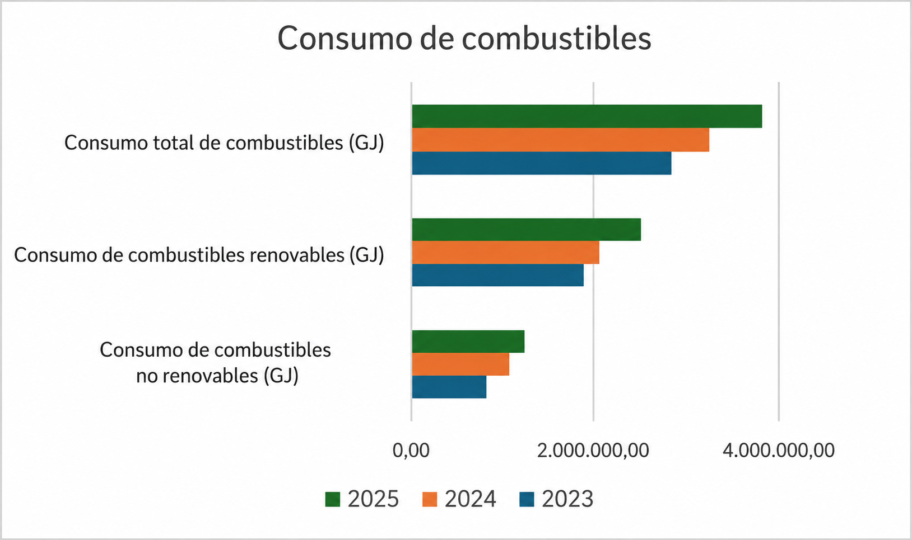

 | Consumo total de energía eléctrica, por país | Consumo de energía eléctrica - Argentina (GJ) | 298,767.02 | 317,345.41 | 382,819.40 | 20.63% | En 2025, Minerva Foods inició la autoproducción de energía solar a través del Parque Solar Irapuru II, en Brasil, responsable de la generación de 262.310,38 GJ, equivalente a aproximadamente el 15,8% del consumo total de energía eléctrica y solar de la compañía en el país durante el período. Además, las unidades de Australia también generaron 81.097,68 GJ mediante paneles solares. En conjunto, la generación propia de energía solar totalizó 343.408,06 GJ, representando aproximadamente el 12,5% del consumo global total de energía de la compañía, de 2.736.438,76 GJ, en el período. El aumento del consumo de energía eléctrica en 2025 se debe principalmente a la incorporación de las unidades adquiridas a fines de 2024, que pasaron a integrar plenamente el alcance operativo durante todo el año de reporte. Con la ampliación significativa del número de unidades en operación, el consumo total de energía registró un crecimiento proporcional a la expansión de las actividades de la Compañía.
 |  | Consumo de energía eléctrica - Australia (GJ) | 92,202.62 | 88,679.00 | 81,321.15 | -8.30%
 |  | Consumo total de energía eléctrica - Brasil (GJ) | 751,492.79 | 893,872.17 | 1,662,251.00 | 85.96%
 |  | Consumo total de energía eléctrica - Chile (GJ) | - | - | 9,357.12 | -
 |  | Consumo de energía eléctrica - Colombia (GJ) | 87,248.06 | 111,018.69 | 119,995.45 | 8.09%
 |  | Consumo de energía eléctrica - Paraguay (GJ) | 245,609.02 | 260,437.08 | 263,156.30 | 1.04%
 |  | Consumo de energía eléctrica - Uruguay (GJ) | 177,650.45 | 216,319.60 | 217,538.34 | 0.56%
 |  | Consumo total de energía eléctrica (GJ) | 1,652,969.96 | 1,887,671.95 | 2,736,438.76 | 44.96%

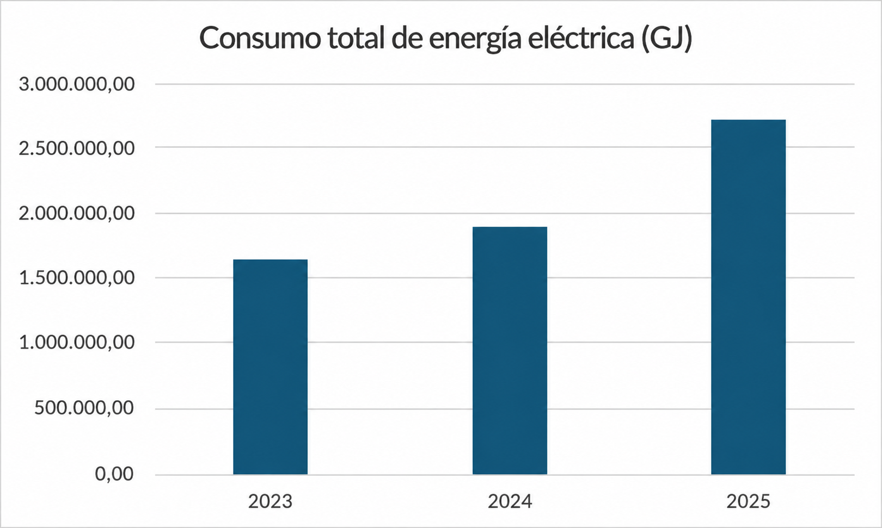

 |  | Intensidad energética | 2023 | 2024 | 2025 | Variación 24 vs 25
 | GRI 103-4 | Brasil | 0.89 | 0.87 | 0.83 | -4.60%
 |  | Latam | 1.02 | 0.96 | 0.99 | 3.13%
 |  | Global | 0.96 | 0.92 | 0.89 | -3.26%
 |  |  | 2025
 | GRI 103-5 | Reducción del consumo de energía | En 2025, Minerva Foods implementó iniciativas orientadas a la reducción del consumo de energía en sus operaciones de América del Sur, con foco en la eficiencia energética, la optimización de procesos industriales y la modernización de infraestructura. Entre las principales acciones adoptadas se incluyeron la sustitución de equipos por tecnologías de mayor eficiencia, mejoras en sistemas de refrigeración industrial, proyectos de recuperación de calor en calderas, mantenimiento preventivo de equipos de frío y control operativo de la capacidad frigorífica de las plantas. Las iniciativas contribuyeron a obtener mejoras en eficiencia energética en distintas operaciones de la Compañía. En Uruguay, se registró una reducción superior al 9% en el consumo de energía por tonelada producida en comparación con 2024. En Paraguay, se observó una disminución del 5% en el consumo energético asociado a la refrigeración industrial. En Argentina, el monitoreo diario de indicadores operativos permitió identificar desviaciones e implementar acciones correctivas orientadas al mantenimiento de la eficiencia energética. La Compañía mantiene el seguimiento continuo de indicadores de intensidad energética, buscando reducir el consumo de energía y optimizar el desempeño operativo incluso ante variaciones de producción e integración de nuevas operaciones.
Impactos Económicos Indirectos
 |  |  | 2025
 | GRI 203-1 | Inversiones en infraestructura y servicios apoyados | Los valores invertidos incluyen recursos financieros directos, aportes mediante leyes de incentivo fiscal y donaciones de productos, como proteínas destinadas a organizaciones sociales e iniciativas comunitarias. Además del apoyo financiero, la Compañía contribuye al fortalecimiento de las iniciativas mediante capacitaciones y acompañamiento técnico de las organizaciones apoyadas. Estas iniciativas se llevan a cabo principalmente a través del programa Minerva Solidario, que estructura y da seguimiento a los proyectos apoyados en los territorios donde la Compañía opera. Los proyectos apoyados abarcan áreas como educación, cultura, deporte, generación de ingresos y seguridad alimentaria, con foco en el fortalecimiento institucional de organizaciones de la sociedad civil, pequeños productores rurales y comunidades locales. Las inversiones se dirigen prioritariamente a regiones cercanas a las operaciones de la Compañía, contribuyendo a ampliar las oportunidades de desarrollo social y económico en las comunidades
 |  |  | 2025
 | GRI 203-2 | Impactos económicos indirectos significativos | La Compañía identifica impactos económicos indirectos derivados de sus operaciones en las regiones donde actúa. Entre los impactos positivos, se destacan la generación de empleo en las comunidades locales, el desarrollo de proveedores regionales y la dinamización de las economías locales mediante la contratación de bienes y servicios, incluyendo actividades relacionadas con transporte, mantenimiento, insumos y logística. Entre los potenciales impactos económicos indirectos negativos, se destacan la posibilidad de dependencia económica de determinadas localidades respecto de las operaciones industriales, el aumento de la demanda sobre infraestructura y servicios públicos locales, y los efectos que las variaciones en los niveles de producción pueden generar sobre proveedores, prestadores de servicios y economías regionales.
Materiales
 |  | Tipo de material | 2023 | 2024 | 2025 | Variación 24 vs 25 | Observación
 | GRI 301-1 Materiales utilizados por peso o volumen | Materiales no renovables (t) | 12,863.19 | 13,644.10 | 11,427.83 | -16.24%
 |  | Materiales renovables (t) | 43,835.60 | 57,900.00 | 3,481.24 | -93.99%
 |  | Total de materiales utilizados (t) | 50,216.54 | 71,557.24 | 14,909.07 | -79.16%
Residuos
 |  |  | 2025
 | GRI 306-1 | Generación de residuos e impactos significativos relacionados con residuos | Los residuos generados por Minerva Foods provienen principalmente de las actividades industriales de faena y procesamiento, incluyendo residuos orgánicos, residuos sólidos reciclables y no reciclables, residuos químicos y efluentes líquidos provenientes de los procesos productivos, administrativos y de mantenimiento. Los principales impactos asociados a la generación de residuos están relacionados con el manejo adecuado de residuos orgánicos, productos químicos y efluentes, con el fin de prevenir impactos al medio ambiente y a la salud pública, como la contaminación del suelo, del agua y los riesgos sanitarios. Para mitigar estos impactos, la compañía adopta prácticas de segregación, almacenamiento, reaprovechamiento y disposición ambientalmente adecuada de los residuos, además del monitoreo de efluentes y la contratación de empresas habilitadas por los organismos ambientales competentes, garantizando el cumplimiento legal y ambiental en sus operaciones globales.
 |  |  | 2025
 | GRI 306-2 | Gestión de impactos significativos relacionados con residuos | Minerva Foods adopta prácticas de gestión de residuos orientadas a la segregación, el almacenamiento, la trazabilidad y la disposición ambientalmente adecuada de los residuos generados en sus operaciones industriales y administrativas. La responsabilidad de la gestión es compartida entre las áreas generadoras y los equipos de Medio Ambiente de las unidades, que realizan el control de los movimientos y monitorean indicadores y planes de acción relacionados con el tema. Los residuos se segregan conforme a su clasificación y se almacenan en áreas apropiadas hasta su recolección y disposición final por parte de empresas terceras habilitadas por los organismos ambientales competentes. Como parte del proceso de gestión, la compañía exige documentación legal y comprobación periódica de las licencias y el cumplimiento ambiental de los prestadores de servicios. Además, la organización utiliza sistemas internos y plataformas gubernamentales para el control de la información relacionada con los residuos, incluyendo tipo, cantidad, transporte y tecnología de tratamiento utilizada. En Brasil, Minerva Foods también mantiene iniciativas orientadas a la economía circular, como la compensación de envases mediante el sello "Eu Reciclo", que en 2025 compensó el equivalente al 50% del volumen de envases colocados en el mercado nacional.
 |  | Residuos generados | 2023 | 2024 | 2025 | Variación 24 vs 25 | Observación
 | GRI 306-3 | Generación de residuos (t) | 137,646.97 | 158,343.19 | 204,442.12 | 29.11% | El aumento de la generación de residuos en 2025 se debe principalmente a la incorporación de las unidades adquiridas a fines de 2024, que pasaron a integrar plenamente el alcance operativo durante todo el año de reporte.
 |  | Residuos peligrosos (t) | 828.02 | 871.43 | 557.22 | -36.06%
 |  | Residuos no peligrosos (t) | 136,818.95 | 157,471.76 | 203,884.90 | 29.47%
 |  | Residuos no destinados a disposición final | 2023 | 2024 | 2025 | Variación 24 vs 25 | Observación
 | GRI 306-4 | Residuos no destinados a disposición final (t) | 107,137.85 | 125,491.78 | 158,393.46 | 26.00%
 |  | Residuos no destinados a disposición final - Peligrosos (t) | 28.6 | 38.18 | 478.79 | 1154.00%
 |  | Residuos no destinados a disposición final - No Peligrosos (t) | 107,109.25 | 125,453.60 | 157,914.67 | 26.00%
 |  | Total de residuos destinados a reciclaje (t) | 8,648.57 | 9,667.60 | 9,185.85 | -5.00%
 |  | Total de residuos destinados a compostaje (t) | 98,460.68 | 113,433.78 | 138,295.17 | 22.00%
 |  | Residuos destinados a disposición final | 2023 | 2024 | 2025 | Variación 24 vs 25 | Observación
 | GRI 306-5 | Residuos destinados a disposición final (t) | 30,509.12 | 32,851.41 | 46,048.66 | 40.00% | En relación con los residuos no peligrosos, la Compañía no destinó materiales a incineración con recuperación de energía. Se enviaron 11,72 toneladas a incineración sin recuperación de energía y 3.951,13 toneladas a otras operaciones de disposición. En cuanto a los residuos peligrosos, en 2025 la empresa no registró destinación a otras formas de recuperación. En el período, 0,12 toneladas se destinaron a incineración con recuperación de energía y 58,2 toneladas a incineración sin recuperación de energía.
 |  | Residuos destinados a disposición final - Peligrosos (t) | 799.42 | 833.25 | 78.43 | -91.00%
 |  | Residuos destinados a disposición final - No Peligrosos (t) | 29,709.70 | 32,018.16 | 45,970.23 | 44.00%
 |  | Residuos destinados a relleno sanitario (t) - Peligrosos | 744.35 | 741.5 | 20.11 | -97.00%
 |  | Residuos destinados a relleno sanitario (t) - No Peligrosos | 29,653.30 | 31,313.46 | 42,007.38 | 34.00%
Comunidades locales
 |  |  |  |  | 2025
 | GRI 413-1 | Operaciones con programas de participación de la comunidad local, evaluaciones del impacto y desarrollo | Minerva Foods mantiene, en 2025, un enfoque estructurado para la gestión de impactos sociales y ambientales y el relacionamiento con las comunidades en las regiones donde opera. Sus operaciones incorporan procesos de identificación, evaluación y monitoreo de impactos, incluyendo evaluaciones ambientales y prácticas continuas de control y mejora. La relación con las partes interesadas se guía por directrices corporativas y marcos de referencia como la AA1000SES, promoviendo el diálogo continuo, la transparencia y la consideración de los contextos locales, con foco en la inclusión y la equidad. La compañía también desarrolla iniciativas de inversión social orientadas a temas como educación, seguridad alimentaria, generación de ingresos e inclusión, a través de proyectos, campañas y donaciones que benefician a comunidades y colaboradores. Paralelamente, avanza en la estructuración de su gobernanza de inversión social, fortaleciendo la gestión y la consistencia de las acciones. De este modo, Minerva demuestra que sus operaciones incorporan prácticas de relacionamiento comunitario, evaluaciones de impacto y programas de desarrollo local, aunque con distintos niveles de madurez entre las regiones.
 |  |  |  |  | 2025
 | GRI 413-2 | Operaciones con impactos negativos significativos – reales y potenciales – en las comunidades locales | En 2025, Minerva Foods evaluó los impactos negativos reales y potenciales de sus operaciones en las comunidades locales en todas las regiones donde opera. Se identificaron impactos reales y/o potenciales en parte de las unidades, mientras que otras no registraron incidencias relevantes durante el período, manteniendo los riesgos bajo monitoreo preventivo. Los impactos más recurrentes están relacionados con olores, ruido y el aumento del tráfico de vehículos en el entorno, así como con aspectos ambientales como el uso de recursos naturales (agua y energía), generación de residuos y efluentes, emisiones atmosféricas y riesgos de contaminación. También se consideran impactos potenciales de naturaleza socioeconómica, como la dependencia de las comunidades respecto de las operaciones y posibles efectos en caso de interrupción de las actividades. En las operaciones más cercanas a las comunidades, especialmente en áreas rurales, estos impactos pueden manifestarse de forma más directa. En las demás, permanecen principalmente potenciales y bajo monitoreo continuo. Para su gestión, el 100% de las operaciones cuenta con sistemas y prácticas de gestión ambiental, incluidos controles operativos, monitoreo continuo, cumplimiento legal y acciones de mitigación. La empresa también adopta mecanismos de diálogo con las partes interesadas para la identificación y tratamiento de estos impactos. De este modo, Minerva Foods reconoce y gestiona de forma estructurada los impactos negativos reales y potenciales asociados a sus operaciones, buscando prevenirlos, mitigarlos y reducirlos.

